Análisis R ErrorBioflo 1
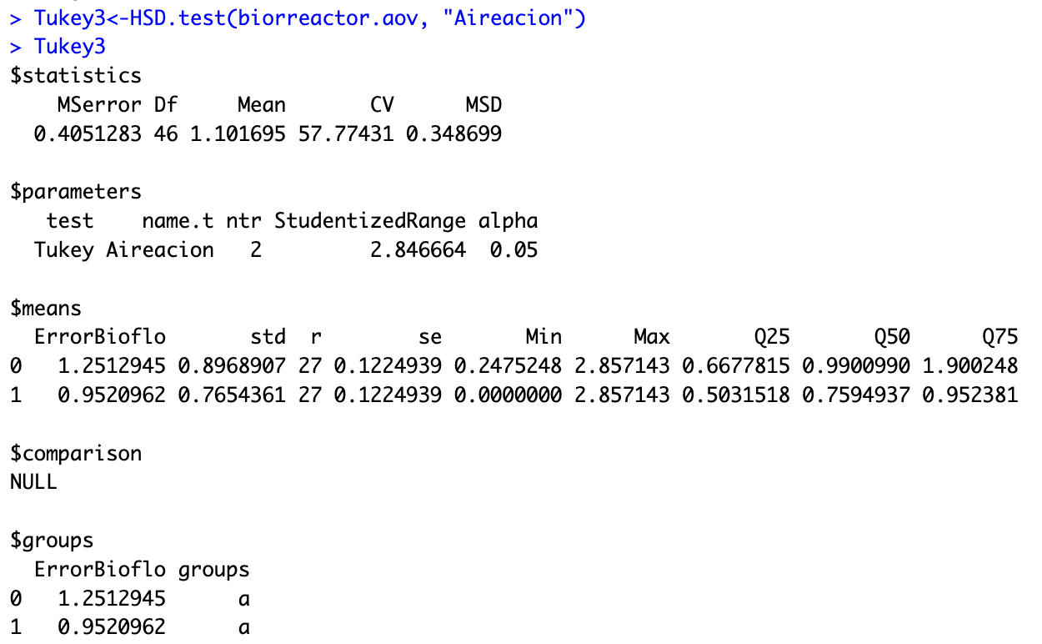
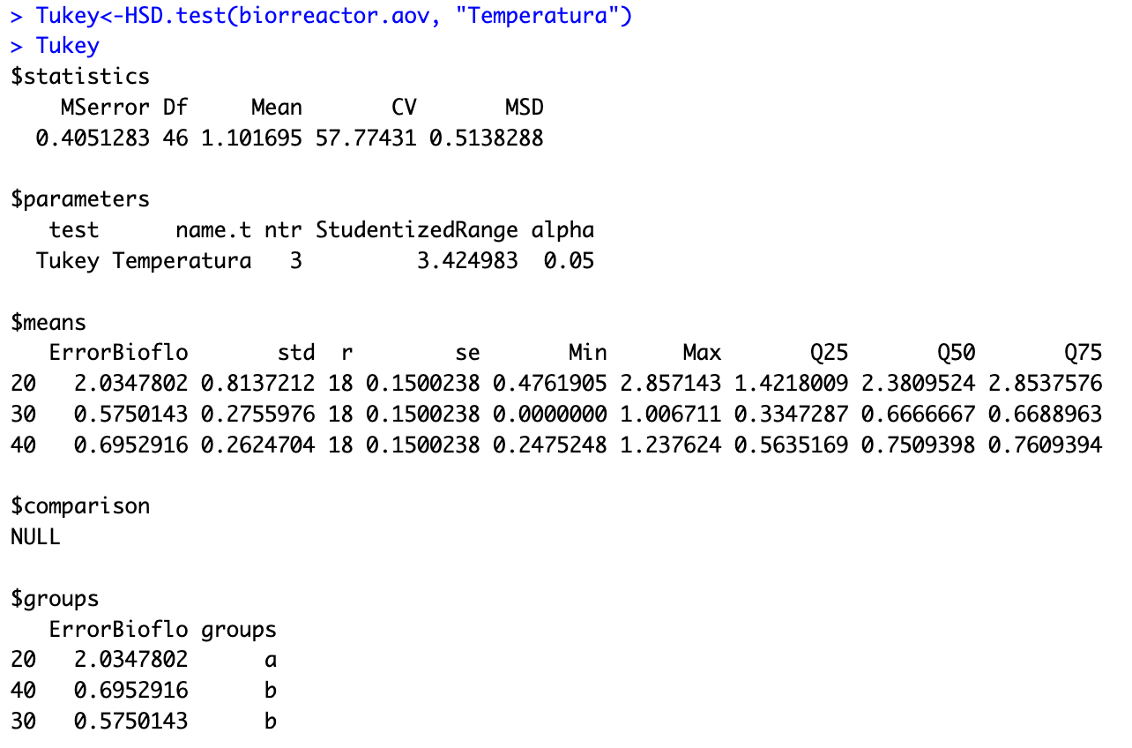
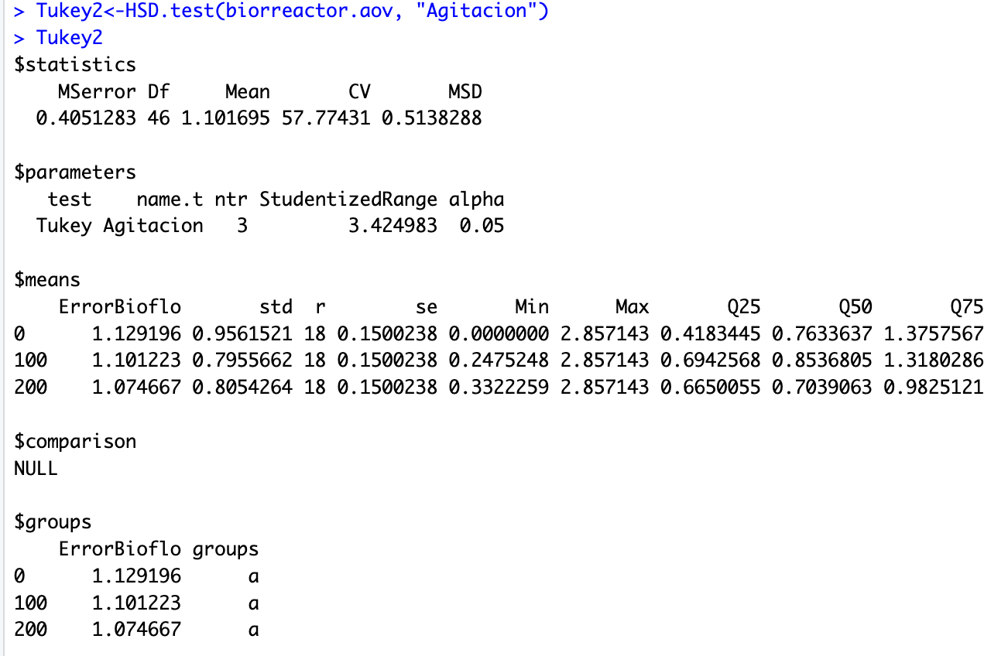
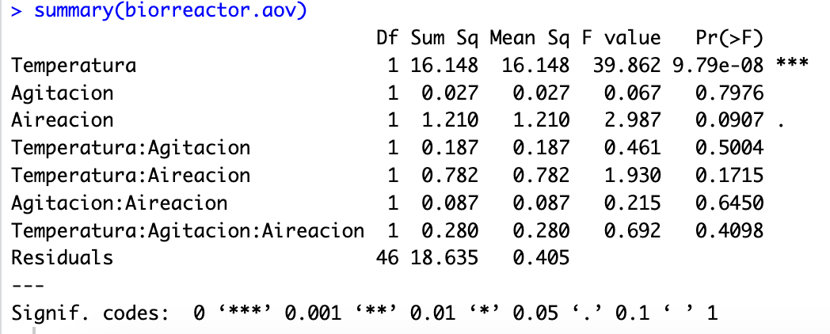
Concepto | Valor F | Pr(>F)
Temperatura | 39.86 | 0.00
Agitación | 0.07 | 0.80
Aireación | 2.99 | 0.09
Temperatura:Agitación | 0.46 | 0.50
Temperatura:Aireación | 1.93 | 0.17
Agitación:Aireación | 0.22 | 0.65
Temperatura:Agitación:Aireación | 0.69 | 0.41

 | Temperatura | ErrorBioflo | Grupo | std | r | se | Min | Max | Q25 | Q50 | Q75 | Agitación | ErrorBioflo | Grupo | std | r | se | Min | Max | Q25 | Q50 | Q75 | Aireación | ErrorBioflo | Grupo | std | r | se | Min | Max | Q25 | Q50 | Q75
 | 20.00 | 2.03 | a | 0.81 | 18.00 | 0.15 | 0.48 | 2.86 | 1.42 | 2.38 | 2.85 | 0.0 | 1.13 | a | 0.96 | 18.00 | 0.15 | 0.00 | 2.86 | 0.42 | 0.76 | 1.38 | 0 | 1.25 | a | 0.90 | 27.00 | 0.12 | 0.25 | 2.86 | 0.67 | 0.99 | 1.90
 | 30.00 | 0.57 | b | 0.28 | 18.00 | 0.15 | 0.00 | 1.01 | 0.33 | 0.67 | 0.67 | 100.0 | 1.10 | a | 0.80 | 18.00 | 0.15 | 0.25 | 2.86 | 0.69 | 0.85 | 1.32 | 1 | 0.95 | a | 0.77 | 27.00 | 0.12 | 0.00 | 2.86 | 0.50 | 0.76 | 0.95
 | 40.00 | 0.70 | b | 0.26 | 18.00 | 0.15 | 0.25 | 1.24 | 0.56 | 0.75 | 0.76 | 200.0 | 1.07 | a | 0.81 | 18.00 | 0.15 | 0.33 | 2.86 | 0.67 | 0.70 | 0.98

Análisis R ErrorBioflo 2
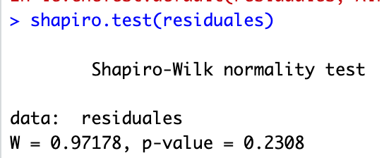

Análisis R TempPT100 1
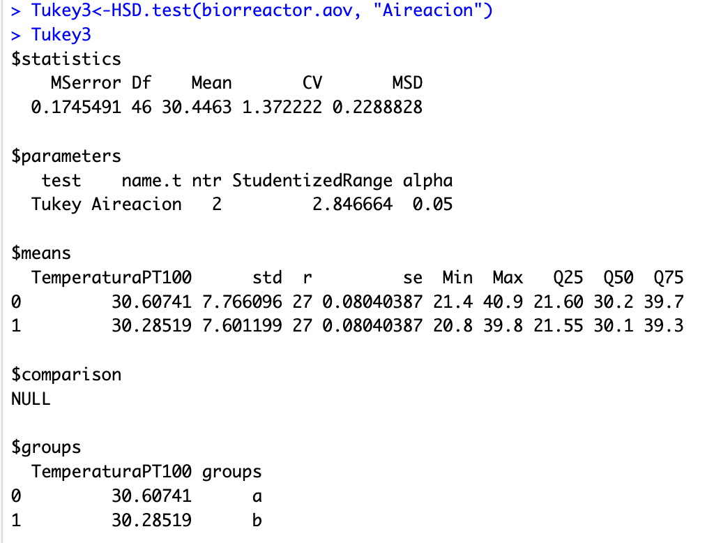
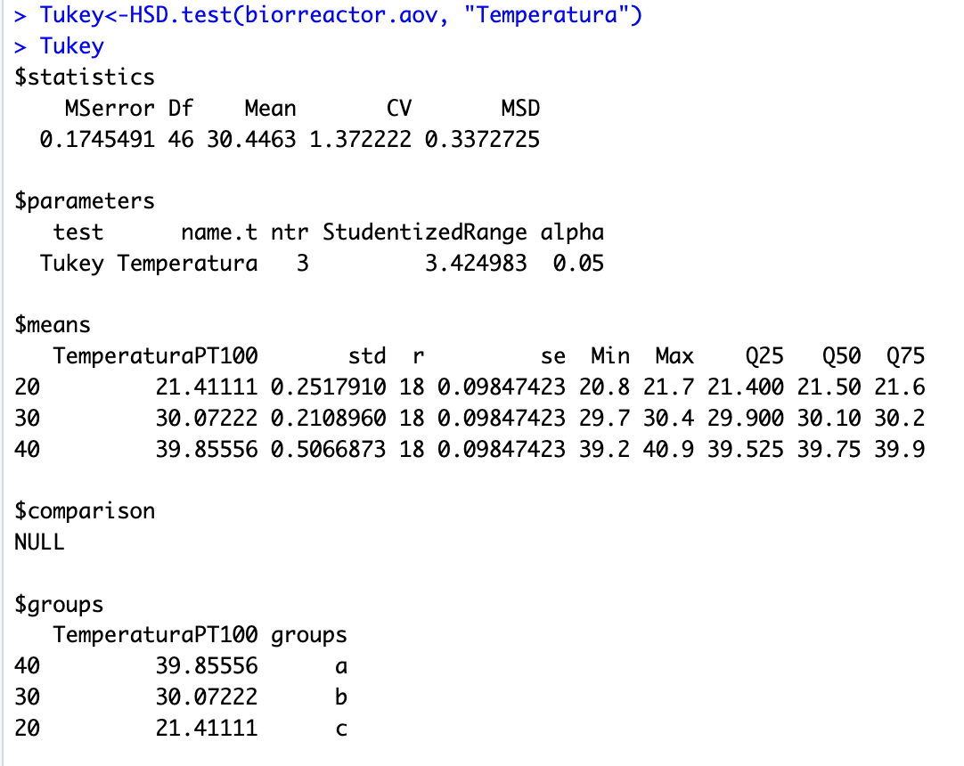
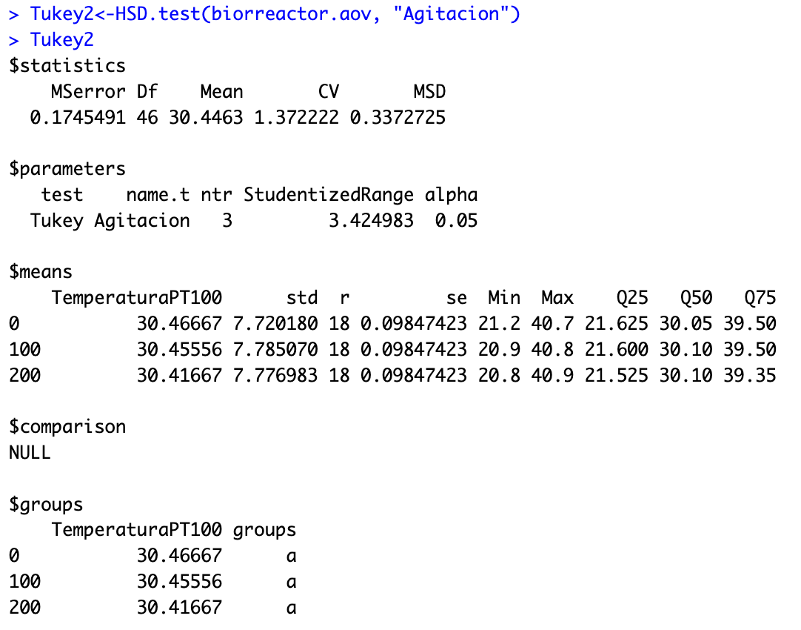
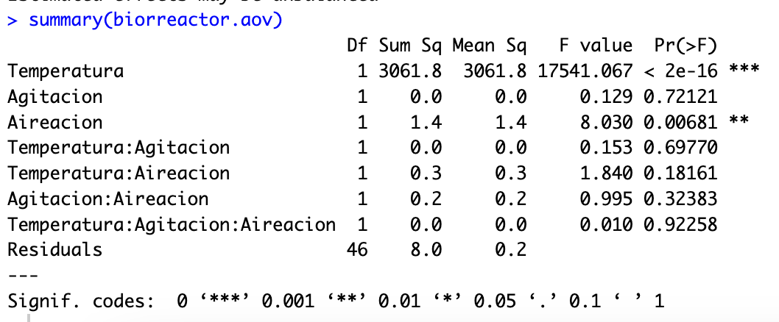
Concepto | Valor F | Pr(>F)
Temperatura | 17541.07 | 0.00 |  |  |  |  |  |  |  |  |  | Las variables son Suficientemente robusta que no se afectan por ruido
Agitación | 0.13 | 0.72
Aireación | 8.03 | 0.01
Temperatura:Agitación | 0.15 | 0.70
Temperatura:Aireación | 1.84 | 0.18
Agitación:Aireación | 1.00 | 0.32
Temperatura:Agitación:Aireación | 0.01 | 0.92

 | Temperatura | TemperaturaPT100 | Grupos | std | r | se | Min | Max | Q25 | Q50 | Q75 | Agitación | TemperaturaPT100 | Grupos | std | r | se | Min | Max | Q25 | Q50 | Q75 | Aireación | TemperaturaPT100 | Grupos | std | r | se | Min | Max | Q25 | Q50 | Q75
 | 20.00 | 21.41 | a | 0.25 | 18.00 | 0.98 | 20.80 | 21.70 | 21.40 | 21.50 | 21.60 | 0.0 | 30.47 | a | 7.72 | 18.00 | 0.10 | 21.20 | 40.70 | 21.63 | 30.05 | 39.50 | 0 | 30.61 | a | 7.77 | 27.00 | 0.08 | 21.40 | 40.90 | 21.60 | 30.20 | 39.70
 | 30.00 | 30.07 | c | 0.21 | 18.00 | 0.98 | 29.70 | 30.40 | 29.90 | 30.10 | 30.20 | 100.0 | 30.46 | a | 7.79 | 18.00 | 0.10 | 20.90 | 40.80 | 21.60 | 30.10 | 39.50 | 1 | 30.29 | b | 7.60 | 27.00 | 0.08 | 20.80 | 39.80 | 21.55 | 30.10 | 39.30
 | 40.00 | 39.86 | b | 0.51 | 18.00 | 0.98 | 39.20 | 40.90 | 39.53 | 39.75 | 39.90 | 200.0 | 30.42 | a | 7.78 | 18.00 | 0.10 | 20.80 | 40.90 | 21.53 | 30.10 | 39.50

